提出依頼
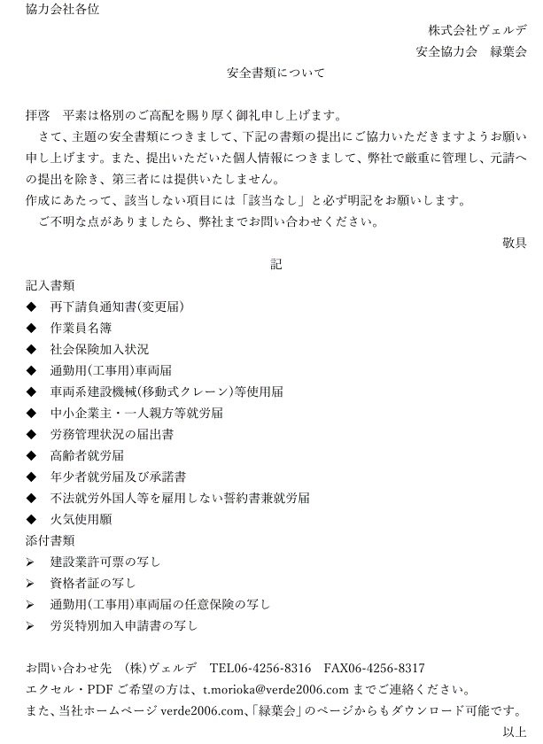

書類作成の前に記入
 |  |  | 記入欄
...
作成前にこちらを入力してください。
入力すると各書類該当部分にデータが反映されます。
それ以外の部分は直接入力していただき書類を仕上げてください。
元請け会社名
作業所の名称（現場名）
作業所の住所
作業所長名
全体工期（自）
全体工期（至）
←変更箇所があれば訂正して下さい。
また、下請けが決定したら、下記欄（２ページ以降）に入力お願いします。
※印刷するのは、赤・ピンクのシートです。ピンクのシートは必要に応じて記入。
郵便番号 |  |  | 651-0092
住所 |  |  | 神戸市中央区生田町2丁目1-2
電話番号 |  |  | 078-414-8490
FAX番号 |  |  | 078-414-8491
会社名 |  |  | 株式会社 ヴェルデ
代表者氏名 |  |  | 森岡 貴司
建設業の許可 | 許可業種 |  | 管 | 大臣
 | 大臣 または 知事 |  | 知事 | 知事
 | 特定 または 一般 |  | 一般 | 特定
 | 許可番号 |  | 115418 | 一般
注）直接入力箇所もありますので、各シート確認して下さい。
注）下請けの欄に保険・年金等の記入をお願いします。
工事安全衛生計画書も各現場ごとの記入箇所があります。
 | 許可（更新）年月日 |  | 2019-04-20
社会保険に関する自社事項 | 健康保険 | 加入の有無 | 加入
 |  | 事業所整理番号 | 生-うきつ71902
 | 厚生年金 | 加入の有無 | 加入 | 加入
 |  | 事業所整理番号 | 生-うきつ71902 | 未加入
 |  |  |  | 適用除外
...
 |  |  |  | 専任
 |  |  |  | 非専任
作業員名簿は、下請け決定後に、施工管理ファイル→安全書類→スナダ建設（株）・・・改訂版→作業員名簿のフォーマットを使用して作成して下さい。
...
有機溶剤のMSDSは安全書類のフォルダに安全書類添付書類としてデータがあります。MSDS有に〇する場合は、添付して下さい。
...

作業員名簿(入力用)
...
番号 | ふりがな |  |  |  |  | 職種 |  | ※ |  | 雇入年月日 |  |  |  | 生年月日 |  |  |  |  | 現住所（ＴＥＬ）
9
 |  |  |  |  |  |  |  |  |  |  | 122 |  | 年 |  | 122 |  |  | 歳
...
番号 | ふりがな |  |  |  |  | 職種 |  | ※ |  | 雇入年月日 |  |  |  | 生年月日 |  |  |  |  | 現住所（ＴＥＬ）
10
 |  |  |  |  |  |  |  |  |  |  | 122 |  | 年 |  | 122 |  |  | 歳
...
（注）１．※印欄には次の記号を入れる。
 | 現 | … | 現場代理人 |  | 主 | … | 作業主任者（正副２名選任すること） |  |  |  |  |  |  |  |  | 未 | … | 18歳未満の作業員
 | 技 | … | 主任技術者 |  | 職 | … | 職長 |  | 安 | … | 安全衛生責任者 |  |  |  |  | 能 | … | 能力向上教育
（社会保険関係記載要領）
＊１．左欄に健康保険の名称（健康保険組合、協会けんぽ、建設国保、国民健康保険）、右欄に健康保険者証の番号の下４けた（番号が４桁以下の場合は、当該番号）を記載。保険に加入しておらず、後期高齢者であることにより、国民健康保険の適用除外である場合には、左欄に「適用除外」と記載。
＊２．左欄に年金保険の名称（厚生年金、国民年金等）を記載。各年金の受給者である場合は、左欄に「受給者」と記載。
＊３．右欄に被保険者番号の下４けたを記載。（日雇労働被保険者の場合には左欄に「日雇保険」と記載）事業主である場合等により雇用保険の適用除外である場合には「適用除外」と記載。

作 業 員 名 簿
 |  |  |  |  |  |  |  |  |  |  |  |  |  |  |  |  |  |  |  |  | （
...
事業所の名称 |  |  |  | 0
所 長 名 |  |  |  | 0 |  |  |  |  |  |  |  | 殿 |  |  |  |  | 一 次 会社名 |  |  | 株式会社ヴェルデ
...
番号 | ふりがな |  |  |  |  | 職種 |  | ※ |  | 雇入年月日 |  |  |  | 生年月日 |  |  |  |  | 現住所（ＴＥＬ）
19
 |  |  |  |  |  |  |  |  |  |  |  |  | 年 |  |  |  |  | 歳
...
番号 | ふりがな |  |  |  |  | 職種 |  | ※ |  | 雇入年月日 |  |  |  | 生年月日 |  |  |  |  | 現住所（ＴＥＬ）
20
 |  |  |  |  |  |  |  |  |  |  |  |  | 年 |  |  |  |  | 歳
...
（注）１．※印欄には次の記号を入れる。
 | 現 | … | 現場代理人 |  | 主 | … | 作業主任者（正副２名選任すること） |  |  |  |  |  |  |  |  | 未 | … | 18歳未満の作業員
 | 技 | … | 主任技術者 |  | 職 | … | 職長 |  | 安 | … | 安全衛生責任者 |  |  |  |  | 能 | … | 能力向上教育
（社会保険関係記載要領）
＊１．左欄に健康保険の名称（健康保険組合、協会けんぽ、建設国保、国民健康保険）、右欄に健康保険者証の番号の下４けた（番号が４桁以下の場合は、当該番号）を記載。保険に加入しておらず、後期高齢者であること１８歳未満の作業員 により、国民健康保険の適用除外である場合には、左欄に「適用除外」と記載。
＊２．左欄に年金保険の名称（厚生年金、国民年金等）を記載。各年金の受給者である場合は、左欄に「受給者」と記載。
＊３．右欄に被保険者番号の下４けたを記載。（日雇労働被保険者の場合には左欄に「日雇保険」と記載）事業主である場合等により雇用保険の適用除外である場合には「適用除外」と記載。

作業員名簿 (印刷用)
...
番号 | ふりがな |  |  |  |  | 職種 |  | ※ |  | 雇入年月日 |  |  |  | 生年月日 |  |  |  | 現住所（ＴＥＬ）
9
 |  |  |  |  |  |  |  |  |  |  |  |  | 年 |  |  |  | 歳
...
番号 | ふりがな |  |  |  |  | 職種 |  | ※ |  | 雇入年月日 |  |  |  | 生年月日 |  |  |  | 現住所（ＴＥＬ）
10
 |  |  |  |  |  |  |  |  |  |  |  |  | 年 |  |  |  | 歳
...
（注）１．※印欄には次の記号を入れる。
 | 現 | … | 現場代理人 |  | 主 | … | 作業主任者（正副２名選任すること） |  |  |  |  |  |  |  | 未 | … | 18歳未満の作業員
 | 技 | … | 主任技術者 |  | 職 | … | 職長 |  | 安 | … | 安全衛生責任者 |  |  |  | 能 | … | 能力向上教育
（社会保険関係記載要領）
＊１．左欄に健康保険の名称（健康保険組合、協会けんぽ、建設国保、国民健康保険）、右欄に健康保険者証の番号の下４けた（番号が４桁以下の場合は、当該番号）を記載。保険に加入しておらず、後期高齢者であることにより、国民健康保険の適用除外である場合には、左欄に「適用除外」と記載。
＊２．左欄に年金保険の名称（厚生年金、国民年金等）を記載。各年金の受給者である場合は、左欄に「受給者」と記載。
＊３．右欄に被保険者番号の下４けたを記載。（日雇労働被保険者の場合には左欄に「日雇保険」と記載）事業主である場合等により雇用保険の適用除外である場合には「適用除外」と記載。

作 業 員 名 簿
 |  |  |  |  |  |  |  |  |  |  |  |  |  |  |  |  |  |  |  | （
...
事業所の名称 |  |  |  | 0
所 長 名 |  |  |  | 0 |  |  |  |  |  |  |  | 殿 |  |  |  | 一 次 会社名 |  |  | 株式会社ヴェルデ
...
番号 | ふりがな |  |  |  |  | 職種 |  | ※ |  | 雇入年月日 |  |  |  | 生年月日 |  |  |  | 現住所（ＴＥＬ）
19
 |  |  |  |  |  |  |  |  |  |  |  |  | 年 |  |  |  | 歳
...
番号 | ふりがな |  |  |  |  | 職種 |  | ※ |  | 雇入年月日 |  |  |  | 生年月日 |  |  |  | 現住所（ＴＥＬ）
20
 |  |  |  |  |  |  |  |  |  |  |  |  | 年 |  |  |  | 歳
...
（注）１．※印欄には次の記号を入れる。
 | 現 | … | 現場代理人 |  | 主 | … | 作業主任者（正副２名選任すること） |  |  |  |  |  |  |  | 未 | … | 18歳未満の作業員
 | 技 | … | 主任技術者 |  | 職 | … | 職長 |  | 安 | … | 安全衛生責任者 |  |  |  | 能 | … | 能力向上教育
（社会保険関係記載要領）
＊１．左欄に健康保険の名称（健康保険組合、協会けんぽ、建設国保、国民健康保険）、右欄に健康保険者証の番号の下４けた（番号が４桁以下の場合は、当該番号）を記載。保険に加入しておらず、後期高齢者であること１８歳未満の作業員 により、国民健康保険の適用除外である場合には、左欄に「適用除外」と記載。
＊２．左欄に年金保険の名称（厚生年金、国民年金等）を記載。各年金の受給者である場合は、左欄に「受給者」と記載。
＊３．右欄に被保険者番号の下４けたを記載。（日雇労働被保険者の場合には左欄に「日雇保険」と記載）事業主である場合等により雇用保険の適用除外である場合には「適用除外」と記載。

